상품제안서
339SN 민트블루-국산모던사각손거울(중) new color 제작 | 상품코드: F16311

 |  |  |  |  |  |  | 02-412-0044 | www.easy1.co.kr
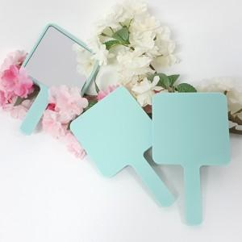

【상세/제작정보】 | <span style="font-size: 14pt;"><b>* 배송비 1box 100개 4000원 (vat별도)</b></span>

【인쇄/포장옵션】 | 실크, 풀칼라 / 포장불가능

【공급단가】 | 수량 | 300~ | 500~ | 1,000~ | 3,000~ | 5,000~
*VAT별도 | 단가 | 1,650원 | 1,590원 | 1,540원 | 1,480원 | 1,430원

【상품 URL】 | http://www.easy1.co.kr/src/goods_detail.php?gdno=16311

